Hoja1
CASOS DE USO

INFORMACIÓN GENERAL
Proyecto | Event Plus
Icono | Plus E
Nombre Materia | Computación Móvil
Nombre Equipo | Los que sobran
Nombre Caso de Uso | Crear Evento
Descripción | El usuario crea un evento en el aplicativo

EVENTOS
Actores | Usuario
 | Administrador

Precondiciones

Flujo Normal | Datos de Entrada
 | Nombre Campo | Tipo de Dato | Longitud / Formato | Obligatoriedad | Validaciones / Restricciones
 | Nombre del Evento | Alfanumérico | 300 | SI | Alfanumérico
 | Descripción del Evento | Alfanumérico | 500 | SI | Alfanumérico
 | Categoria | Select |  | SI
 | Direccion | Alfanumérico |  | SI
 | Fecha Inicio | Date | DD/MM/YYYY | SI
 | Hora inicio | Time | 4 | SI
 | Duracion | Intero | 2 | SI

 | 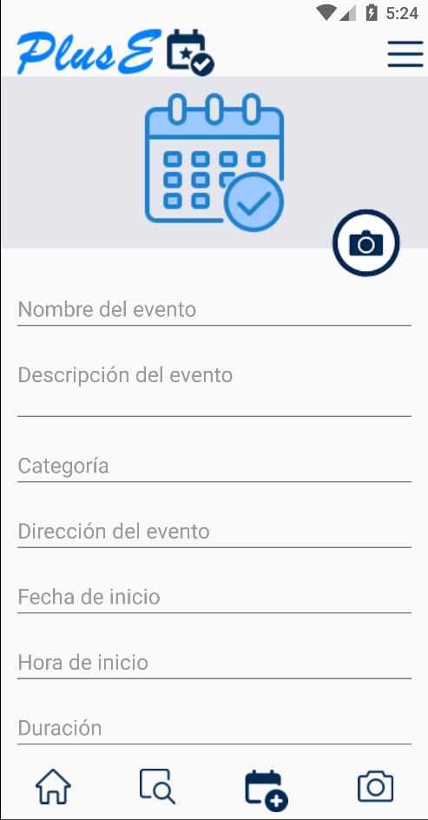 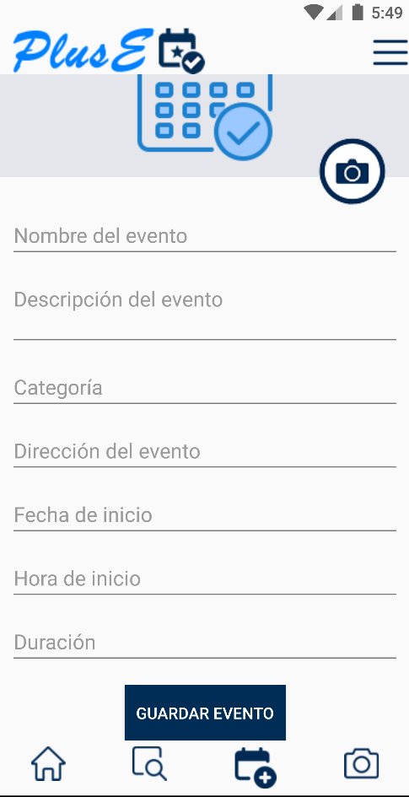 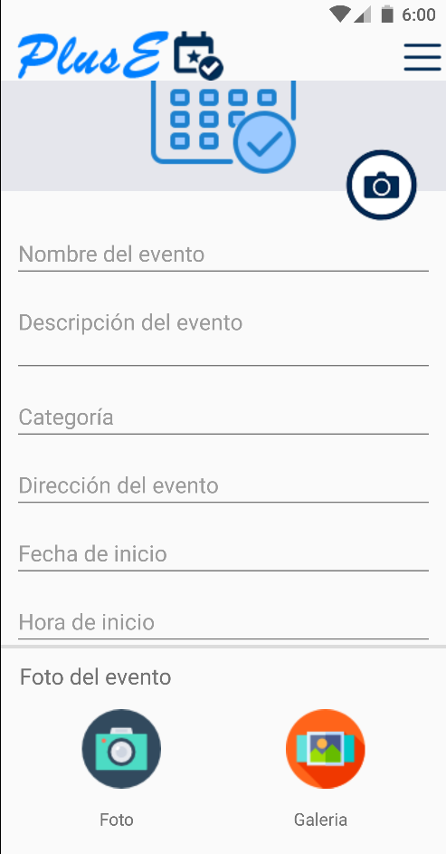

 | Datos de Salida
 | Creación de un Nuevo evento en el aplicativo

 | Detalle del Flujo Normal
 | # Paso | Actor | Acción
 | 1 | Administrador/Usuario | El Usuario ingresa los datos en los campos y selecciona la opción Crear Evento
 | 2 | Sistema | El sistema Valida los datos ingresados en los campos e ingresa al aplicativo

Excepciones | # Paso | Actor | Acción
 |  | Administrador/Usuario | Si la información ingresada en los campos no es válida, se resaltan y el usuario debe ingresar nuevamente la información

Criterios de Aceptación

CONTROL DE CAMBIOS
Control de Aceptación | Aprobado Por | Cargo | Entidad | Fecha | Firmas
 | Carlos Parra | Docente | Universidad Javieriana | Marzo de 2020

Control de Cambios: Registro de Control (acumulativo) | Fecha | Quien solicita el cambio | Versión Actualizada Caso de Uso | Referencia de Cambio

